1.IDENTIFICACION
INFORMACIÓN GENERAL |  | INFORMACIÓN DEL ESTUDIO RESPECTIVO
 |  | NODO NÚMERO |  |  |  |  | 14816
 |  | INFORME NÚMERO |  |  |  |  | 257
CONTRATISTA | UNIÓN TEMPORAL MOVILIDAD 2014 | ORDEN DE TRABAJO No. |  |  |  |  | PROGRAMACION BASICA
 |  | FECHA DE LA ORDEN DE TRABAJO |  |  |  |  | -
 |  | FECHA DE LA TOMA DE INFORMACIÓN |  |  |  |  | 010314
 |  | DÌA DE LA SEMANA
OBJETO DEL CONTRATO | REALIZAR LA TOMA DE INFORMACIÓN DE CAMPO, COMO INSUMO DEL PROGRAMA DE MONITOREO, SEGUIMIENTO Y PLANEACIÓN DEL TRÁNSITO Y EL TRANSPORTE DE BOGOTA D.C | TIPO DE ESTUDIO |  |  |  |  | VOLÚMENES POR TIPO DE VEHÍCULO
 |  | NOMBRE DEL ARCHIVO |  |  |  |  | 14816_AK_45_X_AC_127_140301_VOL_V1.xlsx
 |  | CÓDIGO DEL ESTUDIO |  |  |  |  | VOL
 |  | LUGAR DE LA TOMA DE INFORMACIÓN
NÚMERO DE CONTRATO | 2072-2013 | COORDENADA X |  |  |  |  | LONGITUD
 |  | COORDENADA Y |  |  |  |  | LATITUD

FECHA DE INICIO DEL CONTRATO | 22-01-2014 | PROFESIONALES RESPONSABLES
 |  | CONSULTOR (DIRECTOR) |  |  |  |  | ING. MSC. SANDRA LUCIA NAVAS TEQUIA
 |  | CONSULTOR (COORDINADOR GENERAL) |  |  |  |  | ING. MSC. LUIS FERNANDO RUBIANO BARRERO
INTERVENTORÍA | UNIVERSIDAD NACIONAL DE COLOMBIA | CONSULTOR (EXPERTO EN TRÁNSITO Y TRANSPORTE) |  |  |  |  | ING. ESP. DIANA PAOLA PARADA
 |  | CONSULTOR (ING ANÀLISIS) |  |  |  |  | ING. ESP. LUIS FERNANDO BECERRA
 |  | INTERVENTORÍA (DIRECTOR) |  |  |  |  | ING. MSC. ARTURO ZARATE
 |  | INTERVENTORÍA (ESPECIALISTA) |  |  |  |  | ING. MSC. WILLIAM CASTRO
 |  | INTERVENTORÍA (RESIDENTE) |  |  |  |  | ING. JOSÉ EDWIN TORRES
OBJETO DEL CONTRATO | INTERVENTORÍA TÉCNICA, ADMINISTRATIVA Y FINANCIERA PARA LA TOMA DE INFORMACIÓN DE CAMPO COMO INSUMO DEL PROGRAMA DE MONITOREO, SEGUIMIENTO Y PLANEACIÓN DEL TRÁNSITO Y TRANSPORTE DE BOGOTÁ D.C. | SUPERVISOR SECRETARIA MOVILIDAD |  |  |  |  | ING. FABIAN GONZALEZ

 |  | VERSIONES DEL ESTUDIO
 |  | NÚMERO |  | FECHA | OBSERVACIONES
NÚMERO DE CONTRATO | 2072-2013 | Versión 0 |  | 05/03/14
 |  | Versión 1 |  | 18/03/14 | SE INCLUYERON LAS OBSERVACIONES DE LA INTERVENTORÍA SEGÚN COMUNICADO FI-INT-CMTTUB14-083-14. SE DA RESPUESTA MEDIANTE COMUNICADO ICV-187-C-137. Se cambió el registro fotográfico por el correspondiente. En la hoja 2.Base se revisaron los valores registrados para: los cuartos de hora de 09:30 (movimiento 1), 12:30-13:00 (movimiento 2B) y 07:15 (movimiento 3) y se evidencia que esta intersección presenta variaciones en los volúmenes en ciertos intervalos, generados por el efecto de congestión en las salidas hacia las conectantes u orejas, así como el cambio de calzadas especialmente en los periodos de hora pico; para el cuarto de las 14:30-14:45, la variación se debe a lluvias que se presentan en la zona; en el movimiento 1B a las 03:00, 13:45, 16:45, la variación en livianos se debe a comportamiento normal del tránsito; finalmente para 10:00 (motos, movimiento 2), 16:30 (livianos); 19:00 (motos, movimiento 2B), 12:45 (movimiento 3), 11:15 y 23:15 (livianos y motos del movimiento 4), se corrigen los valores, debido a errores de digitación. En la hoja 3.Procesamiento se ocultaron las tablas que no contienen información, igualmente se ocultaron los valores que se encuentra por fuera de la tabla de resultados. Se corrigió el título de (TPM- Transporte público masivo) y se ubicaron los valores para la hora máxima de demanda en los tres periodos, para la gráfica N°1 de la hoja 4.Resultados.
 |  | Versión 2
FECHA DE INICIO DEL CONTRATO | 21-01-2014 | Versión 3

 |  | DESCRIPCIÓN DE LA TOMA DE INFORMACIÓN
 |  | TIPO DE VEHÍCULO | FACTOR DE EQUIVALENCIA | MOVIMIENTOS AFORADOS |  |  | No. DE PERÍODOS | HORA
ESQUEMA |  |  |  | ACCESO | LENTA | RÁPIDA | HORARIO DEL PERÍODO No. 1 | 22:00-06:00
 |  | L | 1 | NORTE | 1 | 1B | HORARIO DEL PERÍODO No. 2 | 06:00-14:00
 |  | C | 2 | SUR | 2 | 2B | HORARIO DEL PERÍODO No. 3 | 14:00-22:00
 |  |  |  | OCCIDENTE | 3 |  | No. DE HORAS TOMADAS |  | 24
 |  | BT | 2 | ORIENTE | 4 |  | HORARIO DE LA TOMA DE INFORMACIÓN |  | 22:00-22:00
 |  | B | 2 |  |  |  | No. DE EQUIPOS UTILIZADOS |  | 13
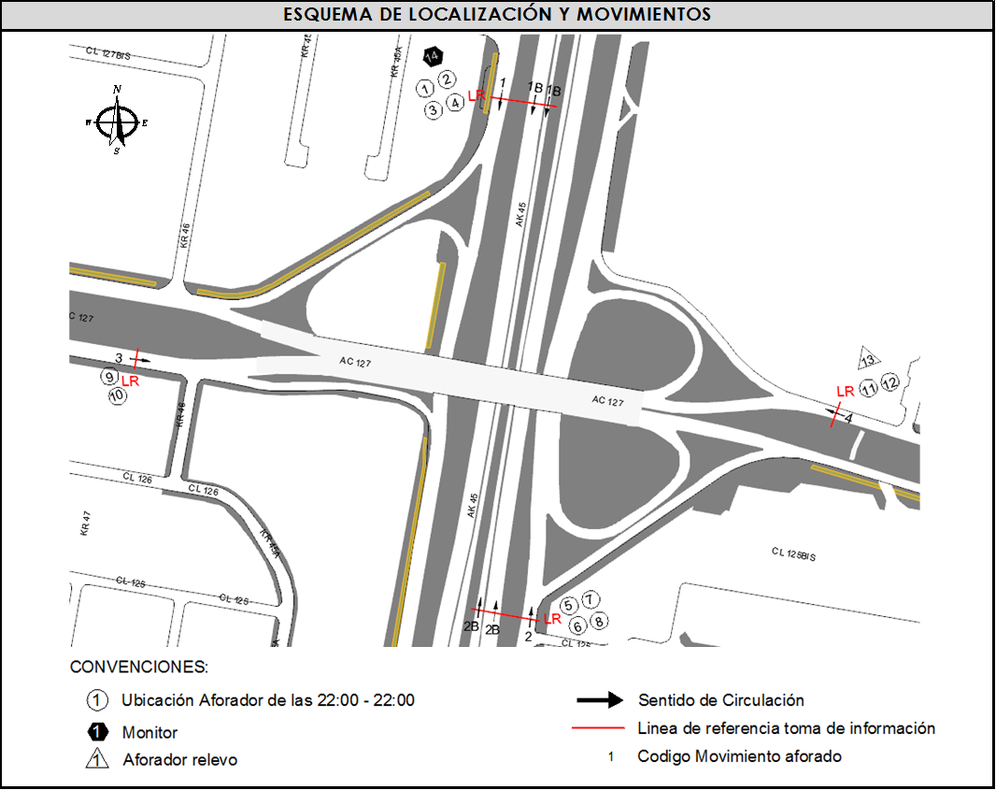
 |  |  |  | OBSERVACIONES DE LA TOMA DE INFORMACIÒN
 |  | AL | 2 | OBSERVACION |  |  |  |  |  | ACCESO
 |  | AT | 2.5 | SE PRESENTA LLUVIA EN EL PUNTO DE AFORO DESDE LAS 22:40 HASTA LAS 05:40 HORAS, A LAS 14:14 HORAS Y DESDE LAS 14:43 HASTA LAS 15:45 HORAS CON UNA FRECUENCIA INTERMITENTE |  |  |  |  |  | TODOS
 |  | BA | 2.5 | SE EVIDENCIA UN BAJO VOLUMEN VEHICULAR EN EL PERÍODO COMPRENDIDO ENTRE LAS 11:45 Y LAS 13:45 HORAS POR REPRESAMIENTO EN LA VÍA A CAUSA DE UN CAMIÓN VARADO. SE PRESENTA CONGESTIÓN VEHÍCULAR A LAS 14:15 Y A LAS 15:16 HORAS SE PRODUCE UN CHOQUE VEHÍCULAR NORMALIZANDOSE EL TRÁFICO A LAS 16:08 HORAS AFECTANDO EL MOVIMIENTO CORREPONDIENTE AL CÓDIGO 2B. |  |  |  |  |  | SUR
 |  | ESP | 2 | EN EL PERÍODO DE LAS 10:25 A LAS 10:46 SE PRODUCE UNA COLISIÓN DE DOS VEHÍCULOS EN EL MOVIMIENTO QUE CORRESPONDE AL CÓDIGO 3. |  |  |  |  |  | OCCIDENTE
 |  | INT | 2 | ESTA INTERSECCIÓN PRESENTA VARIACIONES EN LOS VOLÚMENES EN CIERTOS INTERVALOS, GENERADOS POR EL EFECTO DE CONGESTIÓN EN LAS SALIDAS HACIA LAS CONECTANTES U OREJAS, ASÍ COMO EL CAMBIO DE CALZADAS ESPECIALMENTE EN LOS PERIODOS DE HORA PICO |  |  |  |  |  | TODOS
 |  | C2P | 2.5
 |  | C2G | 2.5
 |  | C3-C4 | 2.5
 |  | C5 | 2.5
 |  | >C5 | 2.5
 |  | M | 0.5
 |  | BIC | 0.3

 |  | ANALISIS PUNTUAL
 |  | LA INTERSECCIÓN AVENIDA CARRERA 45 ( AUTOPISTA NORTE ) CON AVENIDA CALLE 127. SE ENCUENTRA UBICADA AL NORTE DE LA CIUDAD, EN LA LOCALIDAD DE USAQUEN. LA AVENIDA CARRERA 45 TIENE CUATRO CALZADAS , DOS POR CADA SENTIDO DE CIRCULACIÓN, NORTE - SUR Y VICEVERSA, LAS CALZADAS LENTAS CUENTAN CON DOS CARRILES PARA LA CIRCULACIÓN DE TRÁFICO MIXTO Y LAS RÁPIDAS CONTIENEN TRES CARRILES PARA TRÁFICO MIXTO Y UN CARRIL EXCLUSIVO DEL SISTEMA TRANSMILENIO CON SU RESPECTIVO SEPARADOR CENTRAL, MIENTRAS LA AVENIDA CALLE 127 CON PASO SOBRE NIVEL, CUENTA CON DOS CALZADAS, UNA POR CADA SENTIDO DE CIRCULACIÓN, ESTE - OESTE Y VICEVERSA, CON DOS CARRILES PARA CADA UNA PERMITIENDO LA CIRCULACIÓN DE TRAFICO MIXTO ( INCLUYE TPC ). EL VOLUMEN TOTAL AFORADO EN LA IN FUE DE 328.692 VEHÍCULOS MIXTOS, DISPUESTOS DE LA SIGUIENTE MANERA: EL 84,6% CORRESPONDEN A VEHÍCULOS LIVIANOS, EL 8,2% A MOTOS, EL 3,9% A TRANSPORTE PÚBLICO COLECTIVO Y MASIVO, Y EL 2,7% A VEHÍCULOS DE CARGA (CAMIONES). LOS PERÍODOS DE MÁXIMA DEMANDA SE PRESENTAN ENTRE LAS 07:30 Y LAS 08:30 HORAS, Y ENTRE LAS 10:00 Y 11:00 HORAS. LA HORA PICO TOTAL DE LA INTERSECCIÓN SE REGISTRA EN EL PERIODO N°1 ENTRE LAS 7:30 Y 8:30 HORAS, PERIODO EN EL QUE SE MOVILIZA UN TOTAL DE 20.189 VEHÍCULOS MIXTOS, DE LOS CUALES EL 81,7% CORRESPONDE A VEHÍCULOS LIVIANOS, EL 10% A MOTOS, EL 5% A TRANSPORTE PÚBLICO COLECTIVO Y MASIVO, EL 0,7% A BICICLETAS Y FINALMENTE EL 2,5% CORRESPONDE A TRANSPORTE DE CARGA.

 |  | REGISTRO FOTOGRÁFICO
 |  | 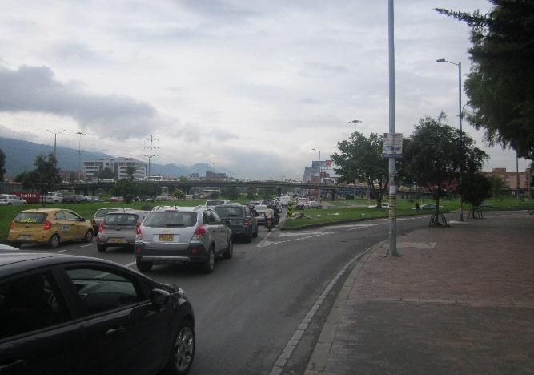 |  |  |  |  | 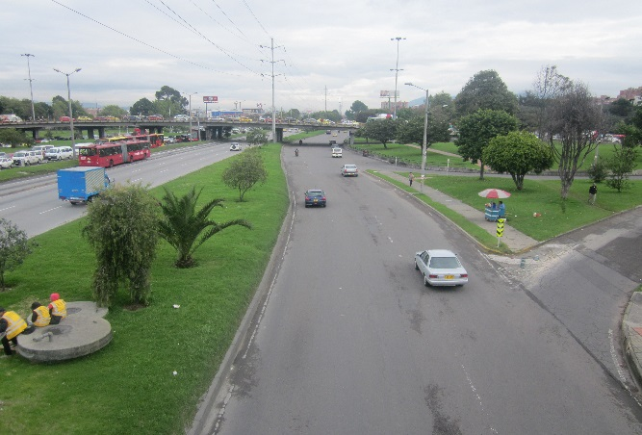

 |  | ACCESO NORTE |  |  |  |  | ACCESO SUR

 |  | 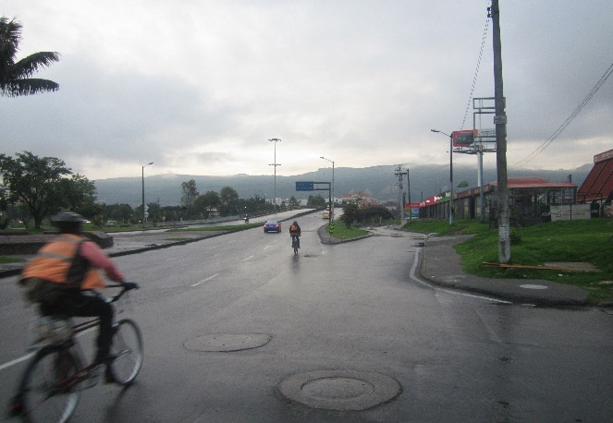 |  |  |  |  | 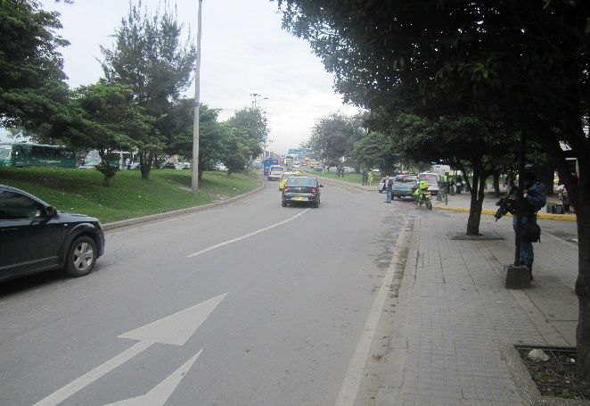

 |  | ACCESO OCCIDENTE |  |  |  |  | ACCESO ORIENTE

